Sheet1
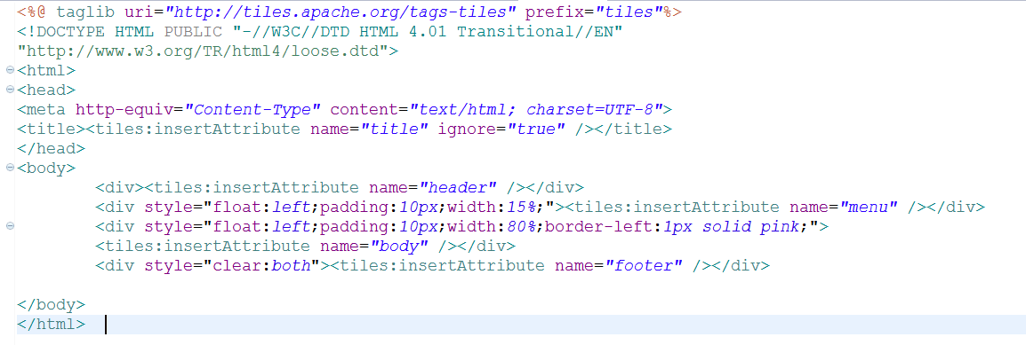
Spring tiles MVC
- Được hiểu như 1 template
 |  | header.jsp

 |  | menu.jsp

 |  | body.jsp

 |  | footer.jsp

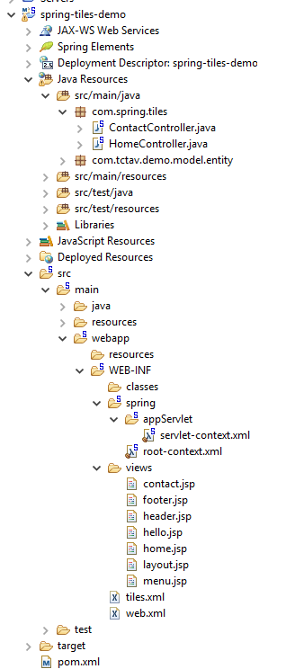
Cấu hình spring tiles MVC:
 | config file servlet-context.xml

 | định nghĩa 1 template : tiles.xml
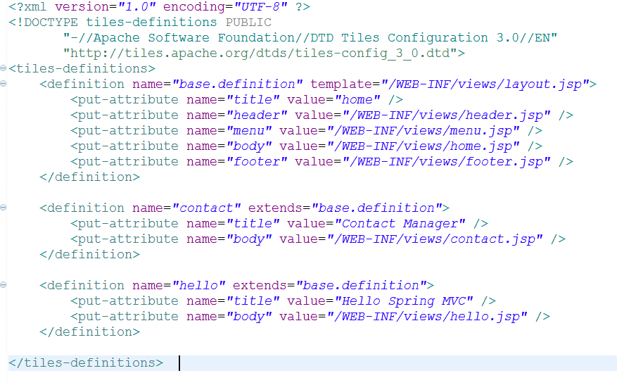

 | add dependency to pom.xml
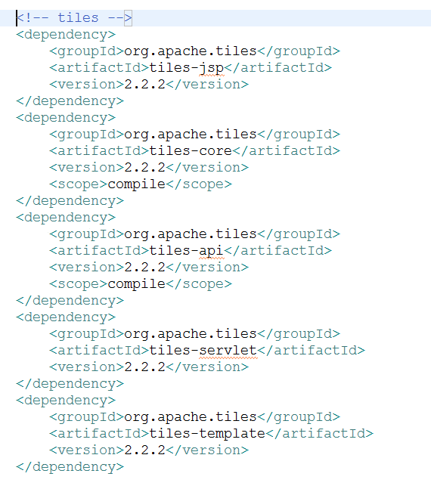

 | định nghĩa template : layout.jsp

